Sheet1
序号 | 手机型号 | 测试版本 | 业务名称 | 具体位置 描述方法两种 | 问题归类（总称） | 具体问题表述 | 优化建议 | 备注
1 | 安卓 | V3.1.0 | 发放工资 |  | 界面设计 | 发放工资的图标与文字表述不太相符，当从图片难以理解 | 建议图标修改为一只手握一张钱的图片，也有老板发钱，员工收钱的意思。
2 | 安卓 | V3.1.0 | 发放工资 | 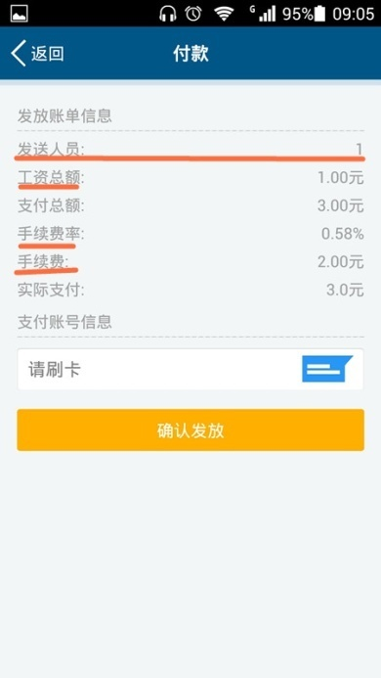 | 界面布局 文字表述 | 1.工资总额+手续费=支付总额 工资总额X手续费率=手续费 2.发送人员：1 表述不够明确。 | 1.建议排列顺序为发送人员，工资总额，手续费率，手续费，支付总额，实际支付。调换后符合正常思维，核对账目也明朗。 2.建议更改为发送人数：1人 或者为员工人数：1人。强烈建议添加单位，不然会引起误解。
3 | 安卓 | V3.1.0 | 发放工资 | 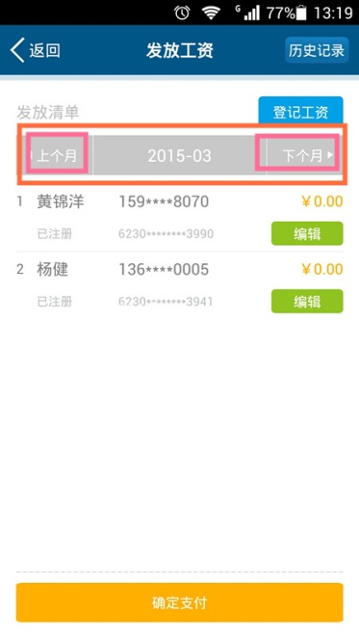 | 操作流程 | 1.在10月“登记工资”登记两名，在点击上个月，带出信息存在不合理的状况。 2.在10月“登记工资”登记两名，在点击下个月，带出信息同样存在不合理的的状况，往下月份有时候带出不相同的信息。 | 1.在点击“上个月”不要带出员工信息，假设员工是10月入职，往下11月带出信息即可支付，但9月不需要。
4 | 安卓 | V3.1.0 | 发放工资 | 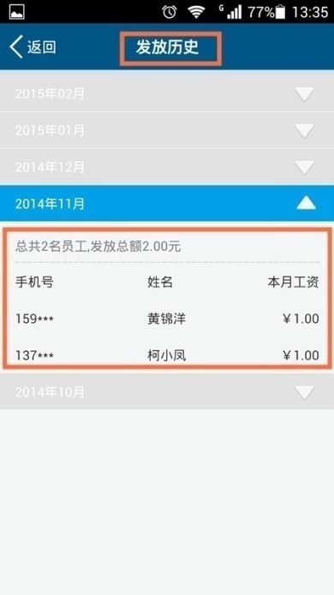 | 操作流程 | 发放历史，有些已经确认支付，刷卡已扣款，有些已经确认支付，刷卡未扣款，但同样形成历史记录。 | 建议在发放历史的明细中添加支付完成，支付未完成等状态显示。
5 | 安卓 | V3.1.0 | 发放工资 | 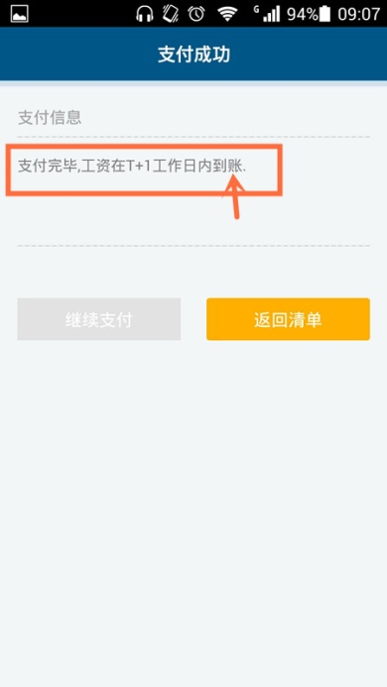 | 文字表述 | 支付完毕，工资在T+1工作日内到账。到账两字表述存在不合理。 假设：老板发放工资，但员工未或忘记点击已签收，但账目就不是T+1到账。 | 建议更改为：支付完毕，工资在T+1工作日内发放。
6 | 安卓 | V3.1.0 | 发放工资 | 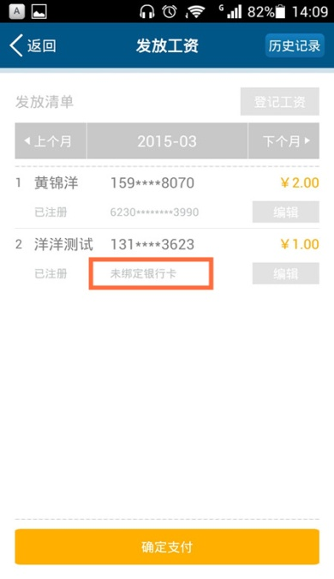 | 其他 | 假设员工未绑定落地银行卡，财务部也能支付成功，请问账目去向何方？ | 建议提示框。
7 | 安卓 | V3.1.0 | 发放工资 在“签收”进入收款银行卡 | 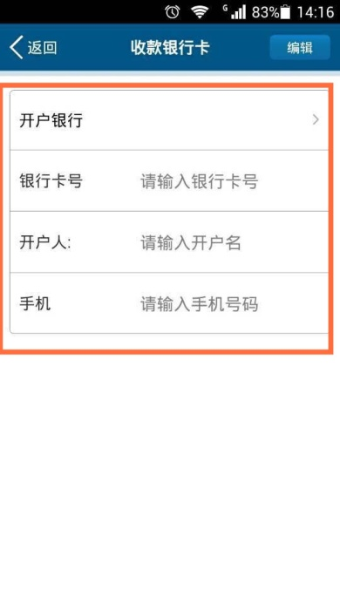 | 操作问题 | 1.从“我要收工资”——“签收”——“马上绑定”出现如左图的界面，开户银行，银行卡号，开户人，手机都点击没有反应，必须点击右上角的“编辑”才可以进行操作。 2.点击“确认提交”之后，跳出界面容易出现误解，没有任何操作成功的提示语。 | 点击“确认提交”之后，弹出请致电“400客服审核落地账户”提示框协助用户绑定。
8 | 安卓 | 安卓 | 订卡 | 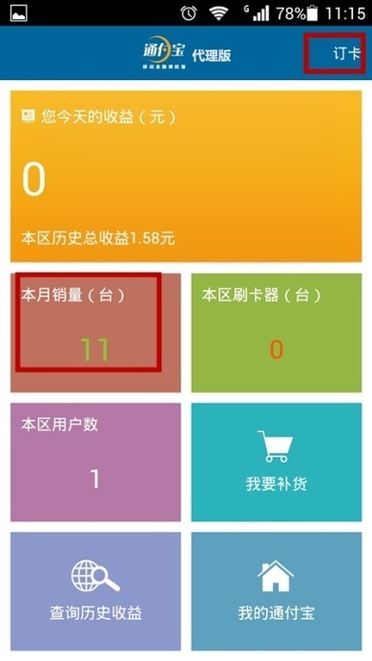 | 界面设计 操作流程 | 在右上角订卡，支付成功，代理商界面的本月销量（台）数字有变化。原本月销量为刷卡器的台数，现增加优惠卡数，两者结合一起，不妥当。 | 建议在代理商界面改变内容，内容为“本月销量（台/张）”和添加多一个“本区优惠卡（张）”
9 | 安卓 | V3.1.0 | 订卡 | 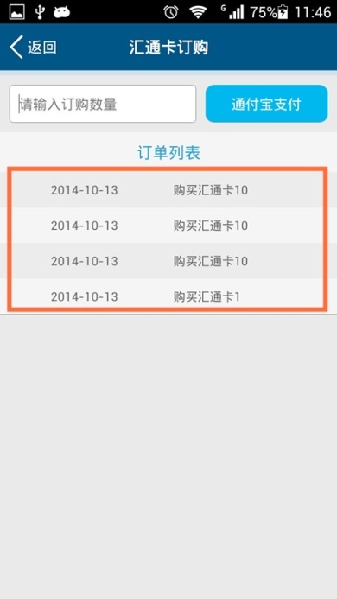 | 操作流程 | 订单列表，有些已经确认支付，刷卡已扣款，有些已经确认支付，刷卡未扣款，但同样形成历史记录。 建议购买汇通卡10后面添加个单位“张” | 建议在“2014-10-13 购买汇通卡10张”之后添加个状态。例如“已完成支付”和“未完成支付”的订单状态。 针对“未完成支付”的订单可以点击进入继续完成支付流程。类似淘宝购物的状态显示。
10 | 安卓 | V3.1.0 | 订卡 | 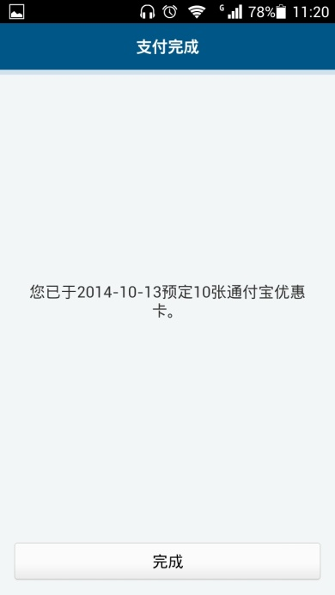 | 操作流程 | 点击“完成”跳转界面为“代理商”主界面，但本区销量没有同步增加，还是停留为上一个数据，需要退出此界面再刷新数据，个人认为数据更新有点延迟。 | 能否在点击完成的指令是就同步刷新。
11 | 安卓 | V3.1.0 | 订卡 |  | 其他 | 1.订卡业务是只针对代理商呢？还是普通用户也可以订卡？ 2.操作界面中没有填写收货地址等详细信息的填写。 3.如果是针对代理商，后台数据还可以查到代理商的收货信息地址等，但普通用户预订的话，从那里提取信息呢？实物寄往哪里？ 4.购买优惠卡应用于那些业务？

